关系图
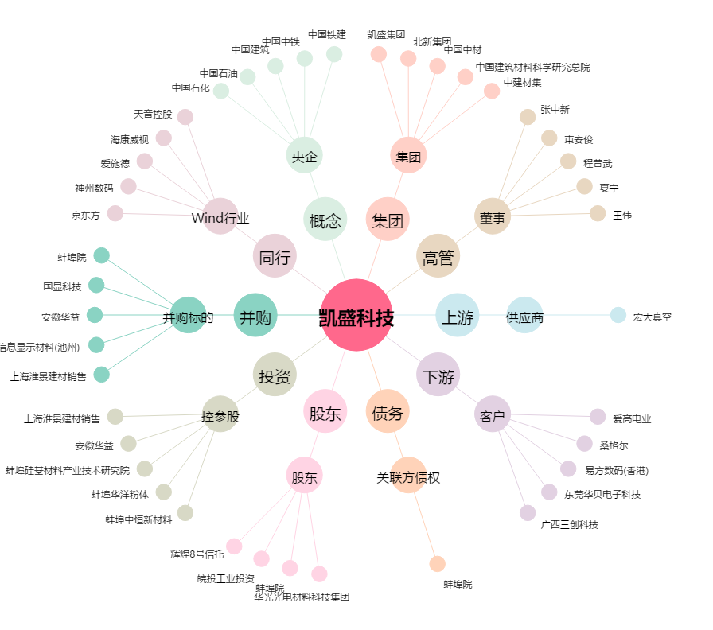
凯盛科技[600552.SH] - 关系概览图

